Лист1
厦门壹玩科技有限公司spinmaster产品表（5个子表格） 进货热线：15260826180 QQ3004567164
品牌 | 货号 | 名称 | 条形码 | 装箱数 | 图片 | 采购数量 | 采购价 | 备注
甜心小蓓儿Luvabella | 22700 | 甜心小蓓儿 | 778988173374 | 2 | 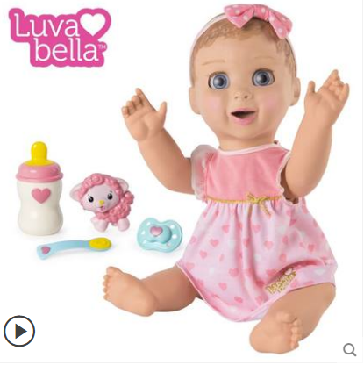 |  |  | 新品广告款
妙手炫风球Supernova | 44641 | 妙手旋风球 | 778988148266 | 2 | 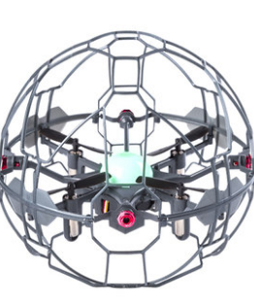 |  |  | 新品广告款
派对小天团party popteenes | 46800 | 派对小天团-单筒装 | 778988542897 | 18 | 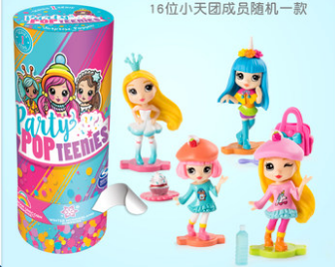
派对小天团party popteenes | 46801 | 派对小天团-双筒装 | 778988542859 | 4 | 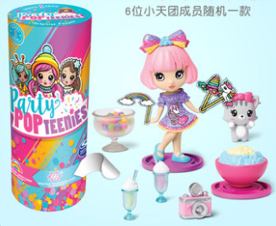
派对小天团party popteenes | 46802-1 | 派对小天团-惊喜礼盒（彩虹系列） | 778988543054 | 4 | 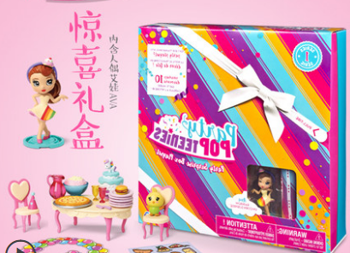
派对小天团party popteenes | 46802-2 | 派对小天团-惊喜礼盒（动物系列） | 778988543078 | 4 | 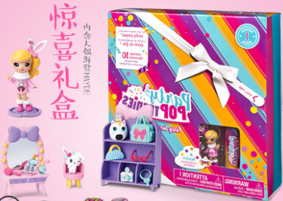
派对小天团party popteenes | 46803 | 派对小天团-时尚大套装 | 778988540633 | 3 | 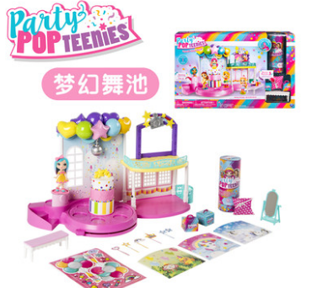
迈博斯 Marbles | 47308 | 智力游戏-智力三次圆 | 778988547199 | 3 | 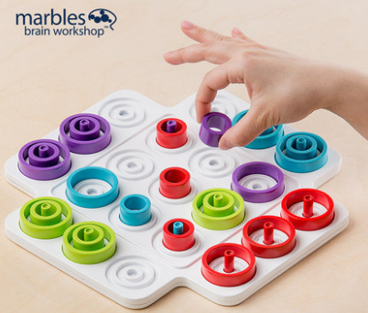 |  |  | 新品
迈博斯 Marbles | 47322 | 智力游戏-智力三次圆轻便装 | 778988156735 | 6 | 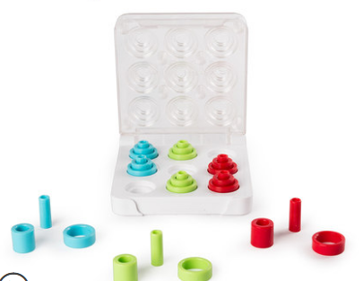 |  |  | 新品

